5.1,,1
5. KOMUNIKACE NA INTERNETU

Tabulka 5.1: Osoby v ČR komunikující přes internet s ostatními, 2022

 | Posílání/přijímání e-mailů |  |  | Telefonování přes internet (např. přes WhatsApp či Skype) |  |  | Zasílání zpráv přes internet (např. přes WhatsApp či Messenger)
 | v tis. | %1) | %2) | v tis. | %1) | %2) | v tis. | %1) | %2)
Celkem 16+ | 6,873.6 | 79.6 | 94.2 | 4,854.6 | 56.2 | 66.5 | 6,171.9 | 71.5 | 84.6
Pohlaví
Muži 16+ | 3,456.6 | 81.8 | 94.0 | 2,361.2 | 55.9 | 64.2 | 3,077.4 | 72.8 | 83.7
Ženy 16+ | 3,417.1 | 77.5 | 94.3 | 2,493.4 | 56.6 | 68.8 | 3,094.5 | 70.2 | 85.4
Věková skupina
16–24 let | 849.6 | 97.1 | 97.4 | 719.1 | 82.2 | 82.4 | 858.1 | 98.0 | 98.4
25–34 let | 1,204.2 | 97.4 | 97.8 | 1,011.3 | 81.8 | 82.1 | 1,195.3 | 96.7 | 97.1
35–44 let | 1,461.7 | 96.3 | 97.3 | 1,085.4 | 71.5 | 72.3 | 1,392.6 | 91.7 | 92.7
45–54 let | 1,496.7 | 92.8 | 95.6 | 966.4 | 60.0 | 61.8 | 1,349.7 | 83.7 | 86.2
55–64 let | 995.6 | 78.6 | 90.1 | 593.7 | 46.9 | 53.7 | 822.4 | 65.0 | 74.4
65–74 let | 660.3 | 52.4 | 86.3 | 380.5 | 30.2 | 49.7 | 442.9 | 35.2 | 57.9
75+ | 205.4 | 23.7 | 79.4 | 98.3 | 11.3 | 38.0 | 110.8 | 12.8 | 42.8
Vzdělání (25–64 let)
Základní | 164.4 | 57.6 | 73.8 | 129.6 | 45.4 | 58.2 | 186.8 | 65.4 | 83.8
Střední bez maturity | 1,543.4 | 84.2 | 90.9 | 1,011.3 | 55.2 | 59.6 | 1,387.0 | 75.7 | 81.7
Střední s maturitou + VOŠ | 2,094.3 | 97.2 | 98.6 | 1,463.2 | 67.9 | 68.9 | 1,922.0 | 89.2 | 90.5
Vysokoškolské | 1,356.1 | 99.7 | 99.8 | 1,052.6 | 77.4 | 77.5 | 1,264.2 | 92.9 | 93.0
Ekonomická aktivita (16+)
Zaměstnaní | 4,671.6 | 94.4 | 96.8 | 3,285.0 | 66.4 | 68.1 | 4,306.8 | 87.0 | 89.2
Ženy v domácnosti | 372.1 | 96.6 | 97.6 | 300.3 | 78.0 | 78.7 | 365.4 | 94.9 | 95.8
Studenti | 667.4 | 98.1 | 98.1 | 572.3 | 84.1 | 84.1 | 665.9 | 97.9 | 97.9
Starobní důchodci | 932.7 | 41.3 | 83.3 | 522.8 | 23.1 | 46.7 | 616.1 | 27.3 | 55.0
Invalidní důchodci | 124.4 | 59.6 | 79.0 | 94.7 | 45.3 | 60.1 | 109.4 | 52.4 | 69.5

Graf 5.1: Osoby v ČR komunikující přes internet s ostatními - srovnání let 2019 a 2022

Telefonování přes internet
 | 2019 | 2022
Celkem 16+ | 41.7 | 56.226
Muži 16+ | 41.5 | 55.872
Ženy 16+ | 41.8 | 56.567
16–34 let | 68.01 | 81.946
35–54 let | 47.94 | 65.543
55+ | 18.19 | 31.618
Zasílání zpráv přes internet
 | 2019 | 2022
Celkem 16+ | 54.4 | 71.483
Muži 16+ | 54.3 | 72.818
Ženy 16+ | 54.6 | 70.203
16–34 let | 88.46 | 97.249
35–54 let | 65.94 | 87.599
55+ | 20.83 | 40.57
 |  |  |  |  |  |  |  |  |  |  | Telefonování |  |  | Posílání zpráv přes internet
 |  |  |  |  |  |  |  |  |  |  | 2019 | 2022 |  | 2019 | 2022
 |  |  |  |  |  |  |  |  |  | Celkem 16+ | 41.7 | 56.226 | Celkem 16+ | 54.4 | 71.483

 |  |  |  |  |  |  |  |  |  | Muži 16+ | 41.5 | 55.872 | Muži 16+ | 54.3 | 72.818
 |  |  |  |  |  |  |  |  |  | Ženy 16+ | 41.8 | 56.567 | Ženy 16+ | 54.6 | 70.203

 |  |  |  |  |  |  |  |  |  | 16–34 let | 68.01 | 81.946 | 16–34 let | 88.46 | 97.249
 |  |  |  |  |  |  |  |  |  | 35–54 let | 47.94 | 65.543 | 35–54 let | 65.94 | 87.599
 |  |  |  |  |  |  |  |  |  | 55+ | 18.19 | 31.618 | 55+ | 20.83 | 40.57

1) Podíl z celkového počtu osob v dané socio-demografické skupině
2) Podíl z celkového počtu osob v dané socio-demografické skupině, které použily internet v posledních 3 měsících
Zdroj: Český statistický úřad, 2022

5.2,,2
5. KOMUNIKACE NA INTERNETU

Tabulka 5.2: Osoby v zemích EU komunikující přes internet s ostatními, 2021

 | Posílání/přijímání e-mailů |  | Telefonování přes internet (např. přes WhatsApp či Skype) |  | Zasílání zpráv přes internet (např. přes WhatsApp či Messenger)
 | %1) | %2) | %1) | %2) | %1) | %2)
EU27 průměr | 76.0 | 85.3 | 65.3 | 73.4 | 70.4 | 79.1 | Nizozemsko | 91.7611
Belgie | 84.0 | 90.5 | 71.8 | 77.4 | 63.6 | 68.5 | Španělsko | 90.1838
Bulharsko | 43.5 | 57.9 | 63.4 | 84.3 | 56.5 | 75.0 | Dánsko | 88.2088
Česko | 84.7 | 95.3 | 58.4 | 65.7 | 73.7 | 82.9 | Kypr | 85.552
Dánsko | 95.5 | 96.6 | 72.6 | 73.4 | 88.2 | 89.2 | Finsko | 84.277
Estonsko | 82.5 | 90.7 | 63.4 | 69.6 | 70.6 | 77.6 | Rakousko | 84.2476
Finsko | 93.0 | 96.1 | 71.4 | 73.8 | 84.3 | 87.1 | Irsko | 83.5049
Francie | 84.0 | 91.8 | 64.2 | 70.1 | 63.5 | 69.4 | Malta | 82.7136
Chorvatsko | 65.2 | 80.3 | 61.9 | 76.1 | 75.9 | 93.4 | Maďarsko | 78.7755
Irsko | 91.9 | 92.9 | 79.4 | 80.3 | 83.5 | 84.4 | Chorvatsko | 75.9158
Itálie | 66.4 | 81.4 | 67.0 | 82.1 | 75.1 | 92.0 | Švédsko | 75.8648
Kypr | 66.1 | 72.8 | 85.5 | 94.2 | 85.6 | 94.3 | Portugalsko | 75.2526
Litva | 68.6 | 78.9 | 71.6 | 82.4 | 70.5 | 81.1 | Lotyšsko | 75.1317
Lotyšsko | 79.3 | 86.9 | 69.8 | 76.4 | 75.1 | 82.3 | Itálie | 75.0757
Lucembursko | 83.0 | 84.1 | 70.0 | 70.9 | 73.4 | 74.4 | Česko | 73.6718
Maďarsko | 80.8 | 91.1 | 74.6 | 84.2 | 78.8 | 88.9 | Lucembursko | 73.4026
Malta | 72.7 | 83.1 | 75.9 | 86.7 | 82.7 | 94.6 | Estonsko | 70.5601
Německo | 79.6 | 87.0 | 56.1 | 61.4 | 61.5 | 67.3 | Litva | 70.5299
Nizozemsko | 92.5 | 97.8 | 81.9 | 86.7 | 91.8 | 97.1 | EU27 průměr | 70.3915
Polsko | 68.3 | 80.0 | 56.4 | 66.1 | 58.5 | 68.5 | Slovensko | 64.636
Portugalsko | 72.1 | 87.6 | 65.6 | 79.7 | 75.3 | 91.4 | Slovinsko | 64.2597
Rakousko | 82.4 | 89.0 | 60.6 | 65.5 | 84.2 | 91.0 | Belgie | 63.6054
Rumunsko | 42.4 | 50.7 | 63.8 | 76.3 | 53.9 | 64.5 | Francie | 63.508
Řecko | 64.0 | 81.5 | 65.3 | 83.2 | 62.3 | 79.4 | Řecko | 62.307
Slovensko | 73.5 | 82.7 | 65.3 | 73.4 | 64.6 | 72.7 | Německo | 61.5064
Slovinsko | 80.7 | 90.7 | 61.7 | 69.3 | 64.3 | 72.2 | Polsko | 58.5146
Španělsko | 79.1 | 84.3 | 75.7 | 80.7 | 90.2 | 96.0 | Bulharsko | 56.4881
Švédsko | 89.9 | 92.9 | 75.8 | 78.3 | 75.9 | 78.4 | Rumunsko | 53.91

Graf 5.2: Osoby v zemích EU zasílající zprávy přes internet (např. přes WhatsApp či Messenger), 2021

1) Podíl z celkového počtu osob ve věku 16–74 let v daném státě
2) Podíl z celkového počtu osob ve věku 16–74 let v daném státě, které použily internet v posledních 3 měsících
Zdroj: Eurostat, 2022

5._1,,3
5. KOMUNIKACE NA INTERNETU

Kartogram 5.1: Osoby v zemích EU používající e-mail, 2021
 | %1)
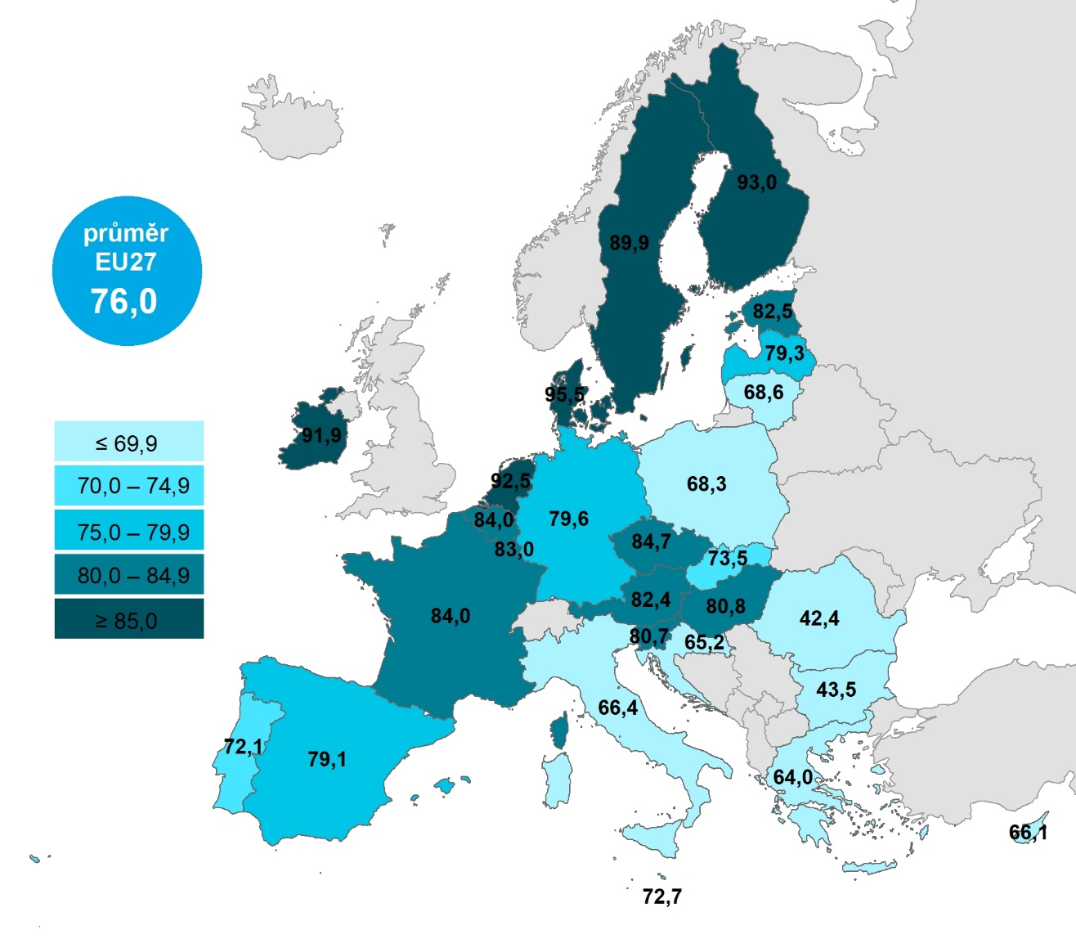

 |  |  | Celkem (16–74 let) | 55–74 let | 65–74 let
 |  | Dánsko | 95.5195 | 92.5675 | 89.9812
 |  | Finsko | 92.9559 | 84.4744 | 78.191
 |  | Nizozemsko | 92.4773 | 88.8193 | 85.2764
 |  | Irsko | 91.9003 | 87.1294 | 83.1124
 |  | Švédsko | 89.8678 | 82.6239 | 76.5481
 |  | Česko | 84.7216 | 63.6802 | 49.1122
 |  | Francie | 84.0326 | 72.6401 | 64.5515
 |  | Belgie | 83.9679 | 72.1313 | 65.4966
 |  | Lucembursko | 82.9741 | 80.4356 | 81.6339
 |  | Estonsko | 82.4872 | 60.7528 | 47.3579
 |  | Rakousko | 82.3692 | 66.5129 | 52.035
 |  | Maďarsko | 80.7828 | 58.5456 | 49.5801
 |  | Slovinsko | 80.7421 | 60.3334 | 44.5166
 |  | Německo | 79.5658 | 67.6405 | 59.4124
 |  | Lotyšsko | 79.3298 | 58.6758 | 47.3662
 |  | Španělsko | 79.12 | 59.0203 | 44.926
 |  | EU27 | 75.9506 | 58.9804 | 48.4557
 |  | Slovensko | 73.5406 | 53.971 | 44.7335
 |  | Malta | 72.6928 | 38.1012 | 28.5963
 |  | Portugalsko | 72.1427 | 44.9829 | 33.3271
 |  | Litva | 68.6213 | 42.2178 | 30.1328
 |  | Polsko | 68.3366 | 37.6543 | 26.9584
 |  | Itálie | 66.4329 | 47.8503 | 33.9015
 |  | Kypr | 66.0953 | 38.5338 | 27.811
 |  | Chorvatsko | 65.247 | 30.0643 | 19.0108
 |  | Řecko | 63.9938 | 34.2493 | 19.1548
 |  | Bulharsko | 43.5452 | 22.1731 | 11.5808
 |  | Rumunsko | 42.4108 | 18.0429 | 9.8179
Graf 5.3: Osoby v zemích EU používající e-mail, 2021

1) Podíl z celkového počtu osob ve věku 16–74 let v daném státě
Zdroj: Eurostat, 2022

